8灵性结构区
【八】右上区- 灵性结构区： | 自体灵性结构呈波浪形。内在分两层区域：底层区域和上层区域。底层区域是T组*重点研究的部分。T组在这个区域的检测点有很多，但实用上实际只选取一部分。这种选择是按照当前的形势来定，并非是一成不变的。 目前更新的大概有十来个点位。*关于T组，请参考元吾氏博文《轮回是否存在》。 | 1
第一层区域：底层区域 | 量化数据（信息传输率）：人类普遍大部20~40%。
一、小型螺旋对流结构： | 结构公式：x=bn²t。有3个结构。
1、树形拓扑 结构： | 此结构呈树形拓扑状， 延伸出两条支线，连接相对应的星拓扑结构。这种连接容易被操控，造成无法正确连接。其原因有3点： 1)始端的状态混乱：能量纠缠在一起，无法形成统一有效的传送。 2)传送不完整： 在路径当中制造和搭建虚假的通过条件，造成信息传送不完整。 3)在接收端制造路径误导：造成连接错位。以上3种情况是最为常见的。 量化数据（点 位通过率，或信息传输率）：人类普遍20~40%。
2、星拓扑 结构： | 此结构呈星型拓扑状， 核心部分接收信息后，向四周传输，维持该结构的平衡与稳定。 该结构与更深的机构联结，在向自身深层部分传递的过程中，如有干扰，则会出现各种各样的状况。有较大干扰时，甚至会造成部分层面的循环和卡顿，以至传到更深层结构的信息所剩寥寥无几。 这个部分的关键，在于信息传递的路径。路径错位会引发迷宫效应。修复该结构的要点，是要重新调整信息的路径顺序。（也是一个研究重点。） 量化数据（信息传输率）：人类普遍20~30%。
3、珠线型拓扑 结构： | 此结构呈珠线性拓扑状， 结构非常长，每一个小部分组成波浪形的形状，各部分之间有节点相连。这些珠线上的相连节点小圆珠，像灯泡一样。灯泡的发光度，代表能量顺利通过的比重。每个小部分，都汇结在大的节点当中。 每种类型的灯泡，有自己特定接收的信息。 灰暗的灯泡，代表该信息没有传输到位，或者只传递了部分。可根据灯泡的亮度不同，进行判断。所以，该点位的数值，代表该灯泡亮度的比率。量化数据（灯泡亮度比，或信息传输率）：人类普遍20~30%。
二、环线形双并行 结构： | 结构公式：y=xmt²。有2个并行结构。
1、瞬结型网状结构： | 此结构相当于底层的防护网，遇到能量冲突对流，会发生作用。 此作用机制，比较单一死板，不太适合目前很多干扰的情况。此结构属于旧式系统的一部分，不能很好适应当前的新情况，作用机制需要更新换代。该结构目前被T组做过手脚，导致无法智能升级。清除该结构的干扰，并进行升级，是一个研究重点。目前对该情况有3种破解对策：1)通过高层授权直接修改程序：这一条较难达成。2)研发破除T组干扰的装置：但是需要先全面掌握该结构的情况，目前相应的研究还不足。全面了解之后，可以研发相应的破解装置和程序，这样可以重新激活智能升级系统。3)利用间谍获取T组相关技术的情报，来进行装置功效转换或者拆除：该技术保密程度较高，不易通过普通间谍获取，需要更高级别和权限的间谍。 量化数据（作用效果值）：人类普遍5~10%。
2、主导型拖压式结构： | 此结构由6层芯片组成，每层芯片存储不同频率的信息。芯片的组成结构较为灵活自由，如环形，线形和串形。 结构特点：不停穿梭游走，接收和传递信息，运动时可有瞬间幻影的效果。此结构因为其幻影特性，较难被捕捉，T组正大力研究捕捉该结构。（目前对该结构掌握的资料较少，正在寻找直接参与研发的人员。） 该点的数值不便于直接检测，只能通过该结构在接触两端时，进行间接检测。检测数值是指该结构所携带的正确信息的比率。 量化数据（正确信息比率）：人类大部10~50%。
第二层区域：上层区域
1、金字塔结构： | 有5种模式构成，上1下4，整体呈金字塔型结构，从中间能分成4个部分，呈层级递进的关系，有一个共同的核心轴线连接。这个轴线是七彩流动的，每个部分对应不同的流动方式。
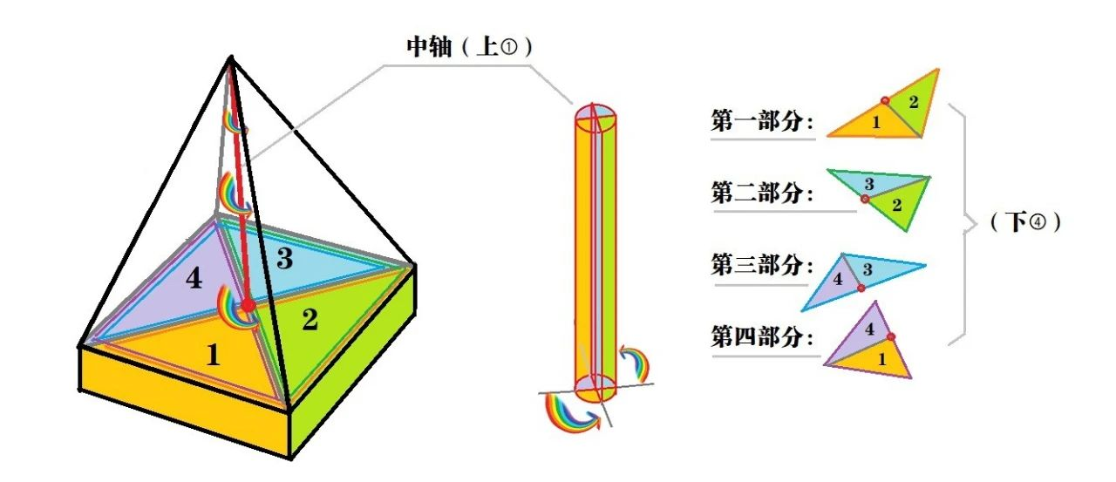
第一部分 由模式1和2构成： | 此中轴的流动方式为断线型流动。此部分性能极不稳定，依赖多条底层传送线。目前，该传送线大部分被T组操控，因此严重影响了该部分的稳定程度。 操控方式为：把原有的传送线，替换为操控方的传送线。该手段比较隐蔽，不容易被察觉，导致人类该部位普遍受损严重。 （通过获取源传送线的扭矩传送力度，即可仿制该传送线，计算扭矩传送力度有一个公式。 目前已计算出8条传送线的数值，被操控的有十几条，主要相关参数很难获取。其中一个最难测量的叫镊度值，此数值测量法：相应的粒子运行一步，需要连续测量两步。但是在那一步中会发生很多变化，引发很多变量值，变量可多达十几种，造成测量困难。） 目前的破解方法：通过另外3个部分的调整，来带动这个部分的提升。 量化数据（平均流动稳定性）：人类普遍15~20%。
第二部分 由模式2和3构成： | 此心轴的运动方式为螺旋形。这个螺旋形下到第二部分成为雾状，转变为离散结构，与该部分原有的形状结合，帮助扩张横膜阻力，进行抗压测试。阻力两端对接时，发生碰撞火花，产生可被个体利用的动力因子。该碰撞机制可产生3种动力因子： 1)转移目标型：对个体增加用来临时转换的动力因子。当确定临时转换目标时，该动力因子可以帮助精准调整目标定位。调整完该动力因子，可继续保存，留下次再用。 2)促进区域联合型：在不同区域间互动，达到联合的作用的动力因子。互动的方式为：通过旋转让自身的能量留在其它区域，并将该区域的能量进行携带，再返回原有的区域 3)助力运动型：帮助其它信息粒子运行的动力因子，并保证整体信息粒子的运行能够稳定有序。 第二部分，对整体机构的稳定，起到至关重要的作用。其稳定性不易被破坏，是较为机械运作的部分。 量化数据（稳定性）：人类普遍50~60%。
第三部分 由模式3和4构成： | 此心轴的能量方式为垂直线性，呈S状流动。此部分的流动，可起到清理净化的作用，可吸收并过滤掉其它部分所产生的杂质。 该部位的识别装置，受到干扰会产生清理异常。 目前的异常，主要受第一部分的影响。该部分的功能紊乱，也会对机体造成一些影响。主要表现为： 1)反应空白：个体对某些状况不知如何反应，产生无法识别，导致无法给出反应结果。 2)思维错位：个体在考虑A的时候，会自动考虑B，无法辨别A与B的区别。 3)反馈错位：个体对一件事情所得到的反馈结论，造成错位。 这3点可以独立发生，也可以延续递进地发生。 量化数据（平均稳定性）：人类平均40%左右。
第四部分 由模式4和1构成： | 此心轴的流动装置为方形结构。此部分汇集前3个部分的所有数据，传递给下一个结构。该部分会进行最后的识别过滤，会过滤掉无效的信息，有一小部分继续参与循环。该部分的运行较为稳定。量化数据（稳定性）：人类普遍60~70%。
2. 底盘结构： | 此结构接收来自金字塔结构的数据，通过不同的算法机制进行分流，然后输送到个体。 底盘中间的形状，类似五角星。这个信息分流机制，与几个因素有关：1)按基本属性分流：类似金、木、水、火、土这些基本元素，按照自然规律来分流。2)受个体倾向影响。3)受个体意图影响。这种分流本身，是按自然规律来分的。 当受到主观影响，就会造成一些分流的混乱。 量化数据（分流稳定性）：人类普遍40~50%。

 | ‘-------Disclaimer 免责声明------- 经验分享，仅供参考。转载自由，严禁修改。 All info is intended for experience sharing and reference only without any warranty. Redistribution is freely permitted provided that no modification is made whatsoever.

9模块交换区
【九】右下区-模块交换区： |  | 1
第1部分：模块建立部分 | 人体信息模块（或意识模块）的建立，有一个控制程序，叫YCCB。此程序用来控制分层、分功能地建立相应的信息模块区域。此程序通过以下2种方式，来完成整体运作
第一种：螺旋感应方式 调整模块结构 | 第一种，是在底层以螺旋感应的方式，来调整信息模块区域的结构。包括信息模块的折叠、扭转等其它变形机制。有5种调整方式。
1、波形扭转概率的稳定性： | 是指波形结构在通过区域信息模块时，发生一定概率的扭转现象。 正常的扭转，可让机体更好的适应各种不同的情况。波形的正常扭转，可显化为个体不同的反应方式。 检测数值指正常扭转的稳定性，数值越高代表越稳定。 量化数据（正常扭转的稳定性）：人类平均60~70%。
2、层次间的交融度： | 是指不同区域信息模块之间相似的部分，会产生交互相融的现象。 此部分对个体不同机能的协调性，起到至关重要的作用。（主要影响的机能，还可以再细分。）检测数值指正常交融的稳定性。量化数据（正常交融的稳定性）：人类平均50~60%
3、模块区域断层程度： | 信息模块运行有正常损耗，系统会及时修补和更新受损的信息模块。 如果受到干扰，受损部分会卡住，导致无法被过滤。这样就无法完成更新，慢慢会出现断层现象。干扰，主要是导致受损部位的剥落机制异常，该部位会收到反向信号，从而产生 拮抗效应。需要屏蔽反向信号，机制才会恢复正常。反向信号主要来自干扰渗透技术。断层数的增加，会影响意识信号的传输，使得个体自由意识的影响减弱，更容易被操控。检测数值指断层程度。量化数据（断层程度）：人类平均40~50%。
4、模块运动的同步性： | 信息模块按照一定的规则去做整体性的运动，整体运行基本会做到同步有序。不同步的信息模块区域，容易产生受损联动，会导致产生新的受损因素。因此，信息模块修复也是较为重要的部分，也是个体提升的重要参照指标。 该数值高的话，个体发展更稳健有序。 量化数据（同步性）：人类平均30~40%。
5、模块发展的联动性： | 信息模块会随着运动，而得到自身的发展。信息模块在发展过程中，会由于自身的原始力而引发削弱效应，会导致模块自动下降层级，模块的波动也会产生机能异常。 联动性，体现在模块间的合作。模块合作机制，是根据国际通用规则来进行，该规则由人体规则委员会来制定。该委员会总共颁布了18项规则和章程，构成人体运行的基本规律。 量化数据（联动性）：人类普遍50~60%。
第二种：直线折叠方式 建立模块结构 | 第二种，是以直线折叠的方式，来建立信息模块结构。有8种建立方式。
1、月牙形感应区模块 结构的建立： | 结构： 月牙形，沿着蝴蝶形曲线螺旋状上升，末端分叉为5个端口，与矩形磁力结构对接，通过上层结构纽带，传送到下一个模式结构中。 功能： 在周围神经系统发挥作用，捕获游离信息粒子，为建立感应新形态而输送能量。此模式运转良好的话，个体的感应机能会更稳定。 量化数据：人类普遍60~70%。
2、垂直性连接模块 结构的建立： | 结构： 垂直形、离散型结构。 功能： 向外扩散信息粒子，通过调整扭矩，可对扩散的量度和角度进行调控。从更高的角度来看：通过这种扩散方式，进行信息模块间的对接，能对接的范围很广，包容性也很强，从某些层面来说可以做很多事情。 开发和利用这些结构，可以进行一些有目的性的游戏操作。（目前该层面研究较少，今后可能会增加相关研究。 ） 量化数据：人类普遍60~70%。
3、倒椎 滴漏型模块 的建立： | 结构： 倒椎形、滴漏型结构。 功能： 有3层渗透结构：第1层的功能是过滤：将一些较大的杂质粒子或者粒子团排除在外。第2层的功能是转化：将过滤进来的杂质粒子进行打散和重组。第3层的功能是精微化：转变为个体可以吸收的新粒子。 整个结构类似于杂质粒子的回收和转换的功能。该结构的功能可以很好地保持个体机能的循环运行。 量化数据：人类普遍40~60%。
4、翻滚波浪形 模块 的建立： | 结构： 有几种不同的翻滚波浪形态，根据不同的反应模式进行形态的调整，整体呈链条形。 功能： 反应模式有3种： 第1种：继承演化型：螺旋式翻滚。在翻滚中接纳并吸收由外界触发而产生的信息粒子，进行发酵并演化。 第2种：对抗排斥型：闭合型翻滚。在翻滚中撞击其它信息粒子，对机体相关运行起到较为稳定的保护作用，所以是机体必不可少的核心功能之一。 第3种：互助交换型：触角回转式翻滚。在翻滚中接收外界信息的同时，把自体信息传递出去，并将接收到的信息传递给相应的其他部位，同时也从其它部位中获取其它的信息，从而进行这种交换互动的循环。 3种形态互相配合、呼应并合作，形成一套完整的运行机制。该模式与人体的自然和谐的发展有关。 量化数据：人类普遍40~50%。
5、半月 递进型模块 的建立： | 结构： 半月形，递进结构。 功能： 此模块有5层递进结构，是神经元等微小单位的大本营，在这里制造和重组品种繁多的微小单元，并进行调配，输送到不同的地方。 第1层：根据需要来制造不同的微小单位。第2层：根据功能进行分类存储。第3层：根据需求进行调配组合。第4层：根据所需进行对外输送。第5层：回收和调整以便再次利用。 此模块有双层基底，可以保证整个过程顺利进行，机体中充满了流动的原始密物质。该物质是生命机体重要的基础构成元素，是机体能动性的来源。 量化数据：人类平均70%左右
6、竖条状风铃 排S形 模块 的建立： | 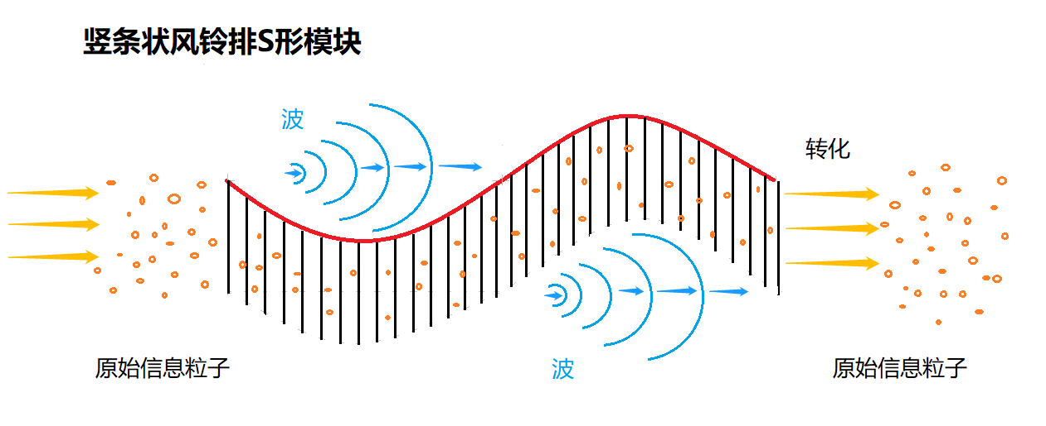 结构： 竖条状的，风铃，一排一排的，S型。 功能： 竖条状的风铃相当于信息的触发器，是信息的点性触发系统，属于信息焦点属性的捕捉和处理。 当原始信息粒子以独立粒子形式穿过模块时，触发器会自动对其进行捕捉，然后通过分析，根据不同的功能进行分类，之后再重新调配和组合，变成一种螺旋状波的形式进行信息传导。 但是，这个过程会对原始信息造成一定程度的失真和变形。因此，在模块的末端，会有一个还原系统，把波形的信息恢复到原始信息粒子的状态。 量化数据：人类普遍40-50%。
7、三角形串行 模块 结构的建立： | 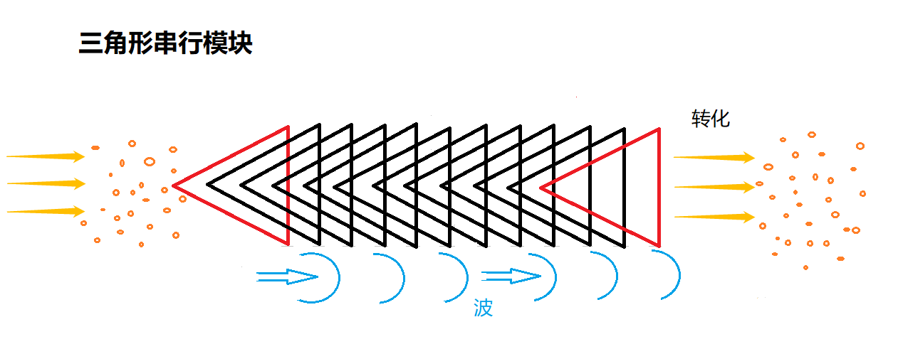 结构： 由很多一样大的平面三角形，以上下重叠的方式进行纵向排列和延伸，每个三角形的间隙距离和三角形边长比例为1:5。 功能： 三角形相当于信息触发器，是信息的线性触发系统，属于信息的纵向关联属性的捕捉和处理。 当信息粒子穿过模块时，模块整体通过蠕动对信息进行过滤，把杂质粒子分离出来，然后信息粒子被重新分配，并形成相对稳定和有序的状态。 但是，这个过程会对原信息造成一定程度的失真和变形。因此，在模块的末端，会有一个还原系统，把波形的信息恢复到原始的粒子状态。 量化数据：人类平均60%。
8、无底金字塔型射线 模块 结构的建立： | 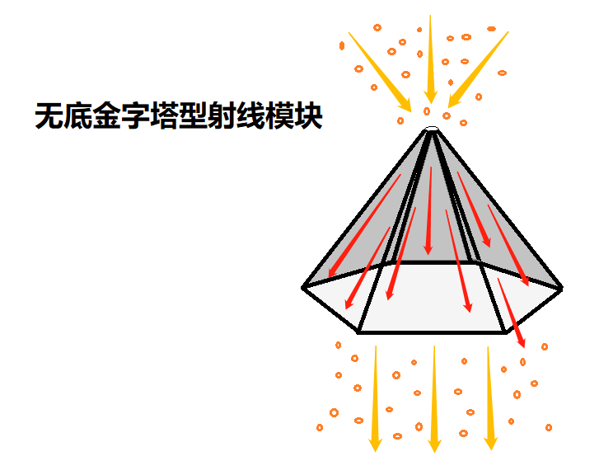 结构： 金字塔，里面有射线，上下左右沿着三角形，金字塔底部是空的，不是三角形，而是五角或六角形。 功能： 信息粒子从金字塔顶尖进入，往下延伸传递。此过程中，信息粒子的内部排列会被拉长和放大。此过程还具有信息解密和修改功能。 这个功能可以通过集体意识对个体进行整合，联合起来对信息进行收集、放大、解密和修改，起到个体和整体的互相促进。此功能属于对信息进行解剖，深入信息内部结构，进行分析和处理。量化数据：人类普遍60-70%。
第2部分：不同模块间 互动部分 | 此部分有4种互动区域。
第一种 珊瑚状 互动区域 | 此区域有数条神经节通道，连接各区域信息模块。此区域有5种互动类型。
1、虫节状多层次交替型互动类型： | 这种互动方式 最为广泛，是大规模频繁的数据交互，是最广泛最常见的一种形式。有非常强大的数据处理能力，可以保证人体大部分的功能正常运行。该点位的数值，代表该互动模式的畅通程度。 量化数据：人类普遍60~70%。
2、蝶状循环互动类型： | 此互动模式 通过该互动模式，可达成不同数据间的跨层级处理，对于积累新型数据以及更上一层的互动做好基础准备。该互动模式有B级抗干扰机制，保障数据跨层级转换的顺利进行。该数据一般比较稳定。量化数据：人类平均80%左右。
3、桥式节梯型互动类型： | 此互动模式，对于模块间信息数据 的微小失衡的调整，可起到广泛和积极的作用。这种积极性，体现在可有一定的容错率，模块间数据结合融合性更高，排斥性反应较小，可帮助提升整体效率。 研究此结构的微调机制，可模拟该机制，制造相应的装置，可达到调整更大失衡数据的目的，同时也可研发更多的智能调整程序。 此结构有较强的伸缩性，对于后天调整进化，有很大的潜力发掘空间。具体量化数值：包括稳定性和调整率等不同部分的数值。目前是按照一个整体数值来检测的。 量化数据：人类普遍60~70%。
4、几何型嵌套式互动类型： | 此互动方式，常用于 密码型数据 类型的传送，在互动中同时进行解码和二次加密，以保证传输的安全和稳定。 密码型数据，本身性质不稳定，数据易发生变化，需要通过加密来保持稳定性。 此互动方式，是通过多层嵌套结构，进行瞬间解密，以达到互动的目的。同时进行二次加密，以完成数据回流。 此互动方式 的研究，对于信息保密型传输，有实用价值。 T组在此处的研究，主要是破解和监控。但破解极其困难，因为加密方式是千变万化、毫无规律的。 T组的研究，主要是监控瞬间解密的过程，试图在解密和二次加密之间制造间隙，以达到获取信息的目的。 根据观察，这两种行为像是同一种形式，解密的过程即等同于二次加密的过程，难以分辨间隙。但是，可以从传送过程中的形态变化和流动速度，来判断信息的频率类型。 可以研究如何更多地利用这方式来进行信息传送，用该原理来建立自己人之间的信息互动空间。该点位的检测数值，代表该互动方式的使用率。人类普遍有更大的利用空间。 量化数据：人类普遍40~60%。
5、内核型扩展式互动类型： | 此类型主要用于 低端附属配件类型的数据 传输。该类型可完成大量附属结构数据的传送，也是一种基础保障性的传送。 该结构在传送过程中，可能掺杂一些颗粒状杂质，对后续部分造成一定负担，影响整个机体的流动效率。 杂质可分为：1）自体产生的杂质；2）外部输送的杂质。T组通过后者的方式，来达到干扰和影响的目的。该手段较为常用，可以有效地降低机体的工作效率。 该结构因为自身精密度不高，较难在传送中防止杂质混入。一般情况下，需要等信息到达模块内部后，再进行清除。 量化数据：人类普遍50~60%，外部杂质率占到40%左右。
第二种 沟壑型 互动区域 | 此区域的互动和交流机制比较复杂，有很多交插和互相影响的部分。该区域有一条主干支持，整体类似树状。 这种结构的优势，在于互动紧密、性质稳定，很难受到影响。该区域伸出多条支线，与其它模块连接。 其本身有智能功能，能向外发出信号。信号发送的深度和广度，取决于该信号的频率。可以通过捕获这些频率，检测出机体受影响的部分。
1、叠片状 互动结构： | 结构： 叠片状。 功能： 在互动过程中，可分散行动。这种方式有良好的适应性和灵活多变的特点，可使彼此间的离解产生引导效应。这种离解可发生在多项区域内，由不同的嵌套结构，将其固定在某种特定的频率和轨道中，通过递进传导机制和发挥热能作用，产生气化反应，对于目前的研究能起到补充作用。补充作用主要体现在需要扭动和旋转的行为。这种扭动和旋转的形式，可有效的将其过程达到更高的优化水平。 该点位的数值，是指该结构的发挥作用的百分比， 属于可开发的潜力。如果达到80~90%属于比较好的水平， 量化数据：人类普遍60~70%。
2、散射状针型 互动结构 | 结构： 散射状、针型。 功能： 很多信息模块的研究，都依赖于该结构所提供的一些服务，广泛存在于该区 域中。这个结构是可以重点开 发和利用的，有很大部分可以作为后备力量的存储和准备。 该数值包括开发程度和后备力量的准备程度。 量化数据：人类普遍开发程度在30~40%，后备程度在10~20%。
3、水滴状流动性 互动结构 | 结构：水滴状、流动型。 功能：特点是适应性很强。从研究角度来说不是特别重要，发挥的作用不是很显著，但是也是不可或缺的。它能够辅助其它结构的顺利运转。虽然数量很多，但功能较为简单。量化数据：人类普遍70~80%。
4、两点旋转型 互动结构 | 结构： 两点，旋转型互动。 功能： 数量不多，属于特殊作用的结构。 在4种情况下发挥作用： 第一种：是以隔离的方式，解开某些缠绕型信息。 第二种：是在蝶型环抱结构中，起到缓冲的作用。 第三种：是在两种结构之间，起到吸引和分离的中介作用。第四种：是聚在一起旋转，能起到帮助其它结构运行的加速作用。 量化数据：人类普遍60~70%。
5、针叶式串行 互动结构 | 结构： 针叶式，串行互动。有3种运行形态：第一种：针叶按某种规律摆动，第二种：整串做整体自旋，第三种：串型可缩成球型。 功能： 在此区域内主要是巡航作用，针叶可做不同频率的摆动，以吸附不同种类的微小信息粒子单位，达到运输和调节的作用。 研究其摆动频率与吸附单位之间的关系，可以有非常广泛的应用范围，对于接收、改造和制作信息都有很大的帮助。（也是针对T组，变被动为主动的重要因素之一。） 量化数据：人类普遍40~60%%。
6、水帘型 互动结构 | 结构： 均匀分布在沟壑型区域的内壁中，但是是独立的互动结构。 功能： 可感应其它互动结构发出的不同信息。水帘有6-7层，可连接不同的维度，通过感应和收集所经过的信息，进行不同维度间的传输和互动。该结构可以穿越沟壑内壁，连接不同方位的其它维度。 同时可以连接其它维度的沟壑内信息，进行交换和互动。该结构有多种延伸方式，可随沟壑的生长而延伸。 量化数据：人类普遍50-60%。
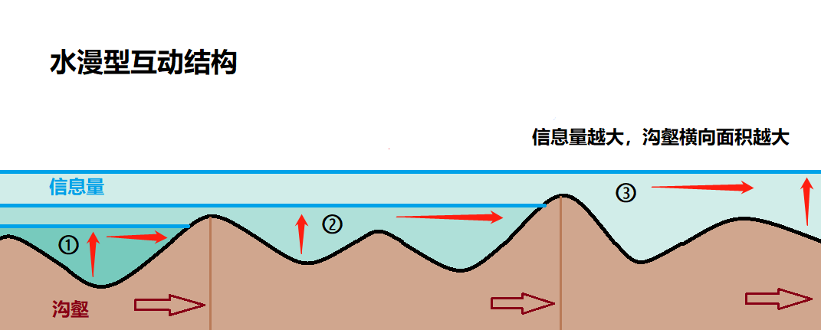 7、水漫型 互动结构 | 结构： 信息源如同液体般进入沟壑结构，顺着沟壑的形状延伸出去，并形成一个水位深度，整体像一个封闭的水库。 功能： 当短时间内出现大量的信息进入，导致水平面上升，并形成对沟壑结构的压力（像洪水期的堤坝），导致原有的沟壑结构无法运转大量进入的水源，会自动横向扩展。 这种情况类似于个体在合一的状态下，频率扩展比较深的时候，因为短时间内要处理大量信息，超出承受的压力，导致身体会感觉特别的难受，甚至会出现恶心想吐的情况。 在这种情况下，为了保证正常的运转，沟壑结构会根据水源的压力大小而产生变化：沟壑深度不变，但横向面积会相应扩展，水源被及时引流，水位下降，对沟壑造成的压力也随之降低，并恢复到正常的运作水平。 此结构，与上一个结构的区别，在于沟壑的扩展性。此结构能感应其它互动结构发出的信息，并连接到不同的维度。 当出现短时间内信息激增的情况下，能相应地把信息的多维度联动性，进行延伸和拓展，同时也可以进行压力测试。 这个功能可以联合多个个体的资源：如果某个个体的资源处理能力不够用，可以联合其他个体的沟壑结构，形成一个共享整体，从而增大这个信息源的共享处理能力。有点像电脑系统里面，内存共享的原理。 量化数据：人类平均40%。
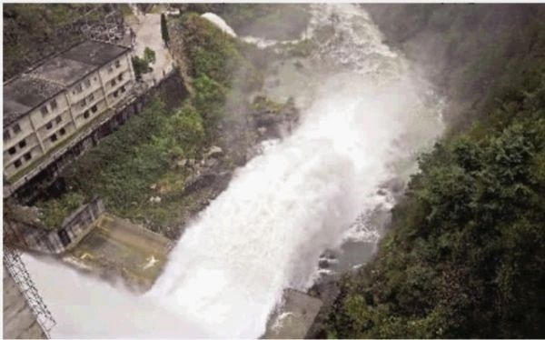 8、飞剑型 互动结构 | 结构： 信息源如同液体般进入沟壑结构，顺着沟壑的形状延伸出去，并形成一个水位深度，整体像一个封闭的水库。 功能： 当短时间内出现大量的信息进入，导致水平面上升，并形成对沟壑结构的压力（像洪水期的堤坝），导致原有的沟壑结构无法运转大量进入的水源，会自动横向扩展。 这种情况类似于个体在合一的状态下，频率扩展比较深的时候，因为短时间内要处理大量信息，超出承受的压力，导致身体会感觉特别的难受，甚至会出现恶心想吐的情况。 在这种情况下，为了保证正常的运转，沟壑结构会根据水源的压力大小而产生变化：沟壑深度不变，但横向面积会相应扩展，水源被及时引流，水位下降，对沟壑造成的压力也随之降低，并恢复到正常的运作水平。 此结构，与上一个结构的区别，在于沟壑的扩展性。 此结构 能感应其它互动结构发出的信息，并连接到不同的维度。 当出现短时间内信息激增的情况下，能相应地把信息的多维度联动性，进行延伸和拓展，同时也可以进行压力测试。 这个功能可以联合多个个体的资源：如果某个个体的资源处理能力不够用，可以联合其他个体的沟壑结构，形成一个共享整体，从而增大这个信息源的共享处理能力。有点像电脑系统里面，内存共享的原理。 量化数据：人类平均40%。
9、整体螺旋型互动结构 | 结构： 跟针叶串行互动结构有类似的地方，相同点都是具有巡航的作用，不同点是整体运动的形态。不同点：当意识流进入这个互动结构，会变成螺旋型的运行形态（非天然），外观类似于加长版的意大利螺丝面。 功能： 起到运输和调节的作用，对信息流起到加速吸收的作用，对意识流的导向起到辅助的作用，把不同的信息源在短时间内进行分类，导向到所指定的区域，起到更快更合理的衔接。 应用的范围比较广泛，对信息的接收和改造起到很大的作用。跟针叶互动结构一样，对相关研究也会起到很大的帮助。 量化数据：人类普遍50-60%。
第三种 大丽花 互动区域 | 此区域有3种互动结构。
1、曲线描边型互动结构 | 结构： 曲线、沿着花边像描线一样运动。 功能： 先从信息的外围轮廓进行扫描，得出初步的整体情况。然后从外围逐层往中心位置以螺旋式深入，达到扫描、分析、分类、拓展的目的。 其互动顺序是属于从外至内，属于宏观为主的互动。有点像蜘蛛结网的原理。量化数据：人类普遍70-80%
2、花心放射自旋球型互动结构 | 结构： 球形、从花心放射出来、同时自旋运动。 功能： 先从信息中心出发，把信息的中心部分和外围整体部分进行关联性的连接，然后通过互动和系统运转，达到扫描、分析、分类、拓展的目的。其互动顺序是从内至外，属于宏观和微观同步的互动。也有点像静电球。 量化数据：人类普遍60-70%
3、花心放射螺旋型互动结构 | 结构： 从花心放射状射线、螺旋形旋转运动。 功能： 以信息中心位置出发，从细微的角度，进行信息互动延伸。相对上面两种互动，此互动更细微，深度更深，属于微观为主的互动。 量化数据：人类普遍60-70%。
第四种 传音筒 互动区域 | 此区域有4种互动结构。
1、单线螺旋状 互动结构 | 结构： 单线、沿着传音筒螺旋运动。 功能： 对信息流进行放大。 量化数据：人类普遍60-70%。
2、点状能量聚散 互动结构 | 结构： 点状能量、反复地散发、聚集、散发、聚集式的运动。 功能： 通过散发和聚集，来检测信息流的密度为主，并进行分类。 量化数据：人类普遍50-60%。
3、多线直线 互动结构 | 结构： 多线、沿着传音筒直线运动。 功能： 把信息通过半盲性的方式延展出去，与其它的信息源进行碰撞，过程中对得到的反射信号进行检测。 量化数据：人类普遍40-50%。
4、中轴线椭圆泡泡 互动结构 | 结构： 沿着中轴线的椭圆型泡泡，可变形，或椭或圆、或长或鼓，有时像橄榄球。 功能： 进入信息粒子泡泡的内部，沿着中轴线进行互动，检测信息内部衔接的数值。 整体来说，是对信息源内部所有的衔接和所有数据进行扫描。 量化数据：人类平均60%。
第3部分：模块基底部分 | 此基底结构有3种区域。
第1种基底结构的搭建区域 | 结构：沿着其它结构的边缘进行自然搭建，没有固定形态。 功能：快速搭建，对信息的整体布局和内容，有一个整体的了解。量化数据：人类普遍50-60%。
第2种基底结构的运行区域 | 结构：网状，把一些节点相连。网本身是运行通道和运行方式。 功能：快速搭建，对信息的整体布局和内容，有一个整体的了解。量化数据：人类普遍60-70%。
1、网状节点运行方式 | 结构：网状，把一些节点相连。网本身是运行通道和运行方式。 功能：快速搭建，对信息的整体布局和内容，有一个整体的了解。量化数据：人类普遍60-70%。
2、弧线连接运行方式 | 结构：弧线连接节点的运行方式。 功能：进行点对点的连接，弧线会绕过一些区域进行非逻辑性的连接，对信息进行深度分析。量化数据：人类平均60%。
第3种基底结构的防护区域 | 结构：各个节点相互垂直延伸，连接在一起，组成防护网。每个节点像一个一个小吸盘连接在一起。 功能：对信息各方面的储存进行分类和保护，避免内部和外部信息之间的干扰。 量化数据：人类平均70%。

 | ‘-------Disclaimer 免责声明------- 经验分享，仅供参考。转载自由，严禁修改。 All info is intended for experience sharing and reference only without any warranty. Redistribution is freely permitted provided that no modification is made whatsoever.

